Attention
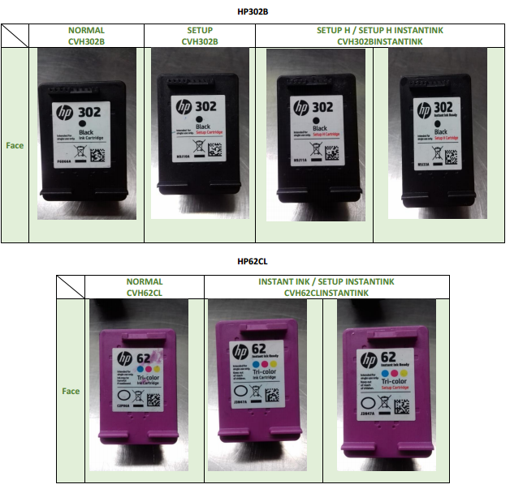
ATTENTION
Nous vous préconisons de travailler avec trois reycleurs : VALORINK (Prolaser), LAMA et RECOLL.

ARMOR récupère et rachète quelque références Toner.
Pour RECOLL, rapprochez-vous de David Seiller (david.seiller@recollfrance.fr)
Pour VALORINK, rapprochez-vous de Edwige Leriteau (edwige.leriteau@valor-ink.fr) ou Jacques Coudray (jacques.coudray@valor-ink.fr)
Pour LAMA, rapprochez vous de François LAO (flao@lamafrance.com) ou Ceyda TOPLU ctoplu@lamafrance.com

Attention, de très nombreux produits ne sont pas rachetés aux clients mais vous pouvez les revendre! Faîtes bien votre tri!!

Reconnaître une CARTOUCHE V2
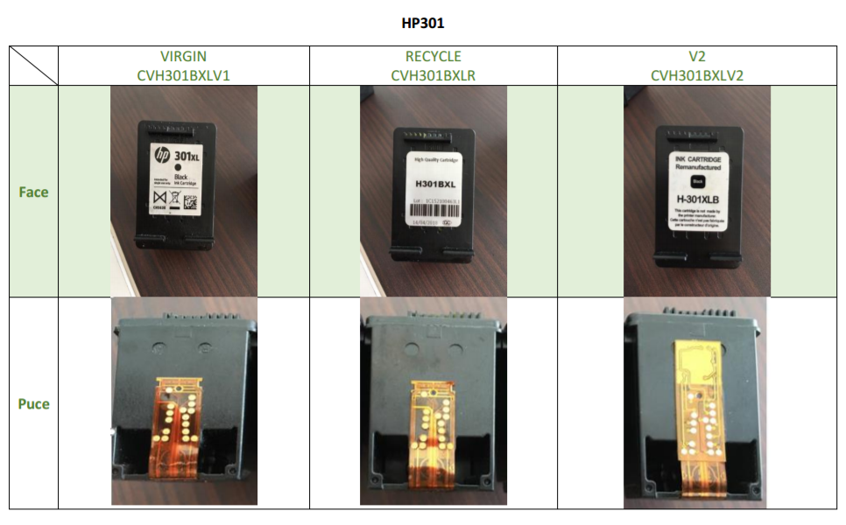
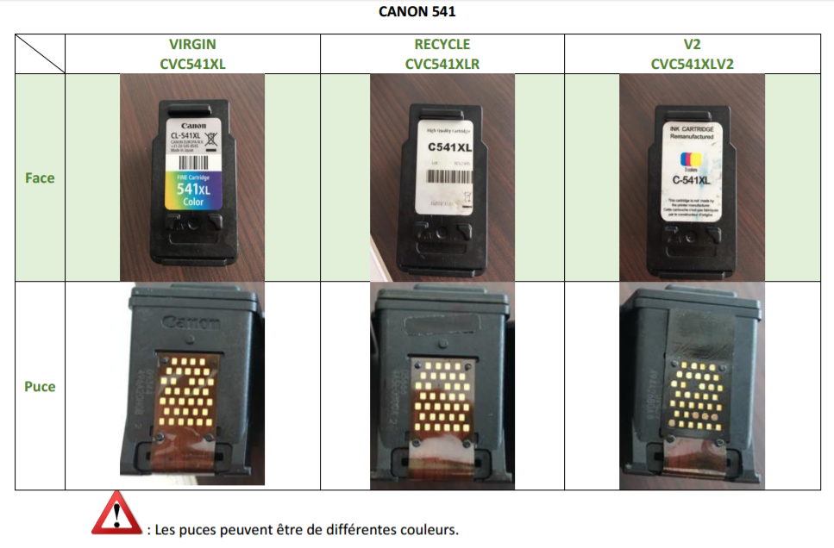

Reconnaître une cartouche SET UP / INSTANT INK

